存储引擎
返回
 | MySQL数据存在磁盘文件中
存储引擎 | 存储引擎: | 名词，主要用于声明MySQL表中数据的存储方式；不管选择何种存储引擎数据内容不会变化，不同的是存储空间大小、存储的速度、支持的功能不同。
 | MyISAM | 5.6版本前默认引擎，拥有较高的插入/查询速度，但不支持事物和外键
 |  | 应用场景：对事务完整性要求不高，不涉及钱的表
 |  | 存储方式：创建数据库会在MySQL的data目录下创建同名目录【存放表结构(frame)/表数据(my data)/表索引(my index)】
 |  | 压缩MyISAM存储引擎:myisampack工具可以压缩MyISAM表，通常myisampack可以将数据文件压缩到40%-70%左右。
 |  | 压缩表中的数据：myisampack.exe 数据路径/表名 解压数据文件的命令：myisamchk.exe --unpack 数据路径/表名 (解压缩的同时，索引会自动重建)
 | InnoDB | 5.5版本后默认引擎，支持事务和行锁
 |  | 应用场景：事务完整性要求高，如订单、账户、积分等
 | Archive 存档型 | 只能够插入和查询数据，不能删和改
 |  | 应用场景：网站管理员操作日志
 | Memory 内存型 | 将数据保存到内存中，但是了解即可，直接使用内存数据库（memcache、redis）
MyiSAMP和InnoDB 存储引擎区别 |  | 存储结构：MyISAM - 3个文件【表结构(frame)/表数据(my data)/表索引(my index)】；InnoDB- 2个文件【表结构（）/表数据结构（）】
 |  | CURD操作：MyISAM -查询插入快，InnoDB - 大量的插入和修改
 |  | 事物和外键支持：MyiSAM- 不支持 ， InnoDB-支持 | 第四天
 |  | 锁：MyISAM - 仅支持表锁，InnoDB - 行锁&表锁
 |  | 全文检索：仅MySQL5.6以下InnoDB不支持（都不支持中文） | 第二天
锁机制 | MySQL数据库 | MyISAM存储引擎采用的是表级锁
 |  | InnoDB存储引擎采用的是行级锁、也支表级锁。
 | 共享锁 排他锁 | 共享读锁/共享锁（lock table 表名 read） 特性：自己-只能读，其他（读-可以，写-堵塞）
 |  | 独占写锁/排它锁（lock table 表名 write） 特性：自己-可读可写，其他（读-堵塞，写-堵塞）
 |  | 释放锁：unlock table
 | 区别 | 表级锁代表（MyISAM）：开销小，加锁快；发生锁冲突的概率最高，并发度最低（堵塞频率高）。
 |  | 行级锁（InnoDB）：开销大，加锁慢；发生锁冲突概率最低，并发度也最高（堵塞频率低）。

列类型
返回
数值型 （整数） | 类型和存储范围 | ？？？？
 | 无符号数（unsigned） | tinyint可存储的数字（默认有符号）
 | 显示宽度（zerofill） | zerofill的作用：指插入数据宽度不够则左侧补零
 | tinyint（1）和tinyint(3)区别：默认情况下没有区别，当给tinyint增加zerofill属性时候才有
 |  | ■ 如何选择：为便于开发理解，推荐根据存储数据选择
 | int(1)和tinyint(1) 区别：存储范围不一样，int占4个字节，tinyint占1个字节，所以int更占空间
 |  | ■ 选择：根据实际存储数据的范围确定 |  | 类型和存储范围
数值型 小数 | ■ 在MySQL中小数分浮点型和定点型 |  |  | 浮点数 | 语法 | 占用字节 | 范围 | 精度范围
 | ■ 浮点型 | 特点：有效范围内，小数点浮动，有精度丢失 |  | 单精度 | float（总长度，小数长度） | 4 | -3.4E38 ~ 3.4E38 | 6位左右
 | ■ 定点型 | 特点：有效范围内，小数点固定，不会丢失精度 |  | 双精度 | double（总长度，小数长度） | 8 | -1.79E308 ~ 1.79E308 | 15位左右
 | ■ 结论： | decimal、float、double都是小数，decimal更精确 |  | 定点数 | decimal（最大65，最大30） | M+2 | 依赖于M和D的值 | 依赖于M和D的值
 | 选择： | 对数据的精度要求比较高，则选择定点数decimal类型
 | 场景： | 涉及资金用decimal（注：decimal小数位一般2位如果没有小数会用0自动补充）
日期/时间 | 选择 | 在实际工作中时间类型使用int类型，但是也有公司使用datetime |  |  | 为什么选择int的公司比datetime多
 |  | 选择date类型原因：date比datetime更节省空间 |  |  | 项目不同页面所需格式 | int类型 | datetime类型
 |  | 选择datetime类型原因：date同timestamp最大存储时间为2038年 |  |  | 2017-03-08 | date('Y/m/d'，时间戳) | 先转时间戳，再date函数
 | 数据类型 | 描述 | 格式 | 占用字节 | 2048-03-16 | date('Y-m-d'，时间戳) | 先转时间戳，再date函数
 | datetime | 日期时间 | 年-月-日 小时:分钟:秒 | 8 | 2014/03/33 12:30:02 | date('Y/m/d H:i:s'，时间戳) | 直接显示
 | date | 日期 | 年-月-日 | 4 | 刚刚、24小时前... | 调用函数传递时间戳 | 先转时间戳，再调用函数
 | time | 时间 | 小时:分钟:秒 | 3 |  | 无需考虑视图过滤 | 原生SQL转换函数
 | year | 年份 | 年 | 1 |  |  | 框架增加复杂度
 | timestamp | 时间戳 | 年-月-日 小时:分钟:秒 | 4
字符串型 | 数据类型 | 描述
 | char（字符） | 定长字符串（最多255个字符）
 | varchar（字符） | 变长字符串（最多65535个字节）
 | tinytext | 大段文本（大块数据）2^8-1=255个字符
 | text | 大段文本（大块数据）2^16-1=65535个字符
 | mediumtext | 2^24-1 = 16777215个字符
 | longtext | 2^32-1 = 4294967295个字符
 | char和varchar 区别 | char的执行效率比varchar高 （varchar回收空间、char不回收）
 | 选择 | 明确数据长度选择char反之用varchar， 如：性别char(1) 标题varchar(60) 文章内容或者大块文字时选择text
枚举（enum） | 只能从集合中选择一个值作为数据（单选）
 | ■ SQL语法：sex enum（'男', '女', '进化的'）
 | 整型的计算效率比字符串快
 | 类型 | 速度 | 可扩展性 | 代码量
 | tinyint |  | 强 | 多
 | enum | tinyint > enum > char | 弱（该类型仅mysql支持） | 少
 | char |  | 强 | 少
集合（set） | 说明：只能从集合中选择多个值作为数据（多选） |  | 字节是计算机中的一种计量单位，表示数据量的多少
 | SQL语法：hobby set（'足球', '篮球', '排球'） |  | 1字节（Byte）= 8位（bit）
 | IP类型数据的存储 | 192.192.192.192 15个字符 = 15字节 | 1KB = 1024Byte（字节）
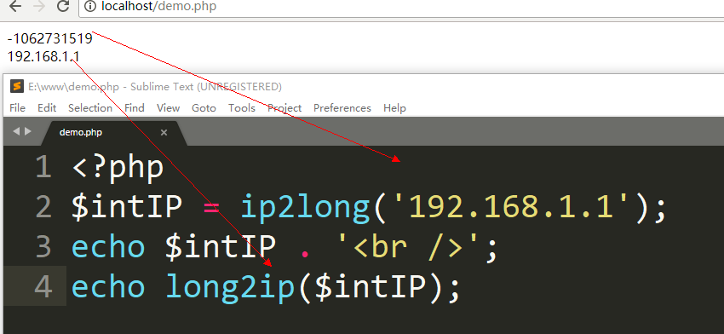
 |  |  | 1MB = 1024KB
 |  |  | 1GB = 1024MB
 |  |  | 1TB = 1024GB
 |  |  | & 字节和字符的区别
 |  |  | & 英文/数字/符号：1个字符 = 1个字节
 |  |  | & 中文：1个字符 = 等于3个字节（utf-8） 等于2个字节（gbk）

字段设计技巧
返回
数据库字段类型设计技巧
案例应用 | 数据类型 | 特点 | 举例
涉及资金价格等 | decimal | 精度准 | 余额money decimal（10,2） 价格money decimal（10,2）
时间 | int | 节省空间(4)，格式灵活，时间范围小(1970-2038)
 | datetime | 浪费空间(8),范围大(1000-9999)
性别(单选) | tinyint | 扩展性强，应用广
 | enum | 扩展性弱，代码简单，用于注册表的单选按钮
 | char | 执行效率高，固定长度，空间换时间
标题 | varchar | 节省空间(回收)，执行效率低，时间换空间 | 标题 varchar(60)
文章内容 | text | 存储空间大 | content text
爱好(复选框) | set | 斐波那契规则存储（1,2,4,8） | hobby set（'足球', '篮球', '啪'）
IP存储 | int | 节省空间（4） | 运用 ip2long long2ip转换 <?php $ipInt = ip2long('192.168.222.222') echo long2ip($ipInt)
年龄 | tinyint | 节省空间（1） | age tinyint(3)
md5加密 | char | 固定长度，32位，执行效率高 | char(32)
姓名 | char | 固定长度，4位，执行效率高 | name char(4)

设计表规则：一般表基本结构 id(主键)，created_at(创建于)，updated_at(更新于)，is_del(是否删除)

分表
说明：当一张表数据巨大时，不管如何优化，查询也会相当慢
解决：1-增加查询缓存，2-使用分表技术（水平分表，垂直分表，分区（见分区sheet表））
分表技术
分类 | 说明 | 代码示例 | 示例
返回
水平分表 | 手动创建多张表，通过PHP算法判断实现读写 | #建表 create table order1(id int primary key auto_increment,content text)charset=utf8; create table order2(id int primary key auto_increment,content text)charset=utf8; create table order3(id int primary key auto_increment,content text)charset=utf8; #应用层编写逻辑代码插入数据 #获取用户编号 $uid = 1; #准备数据 $orderInfo = str_shuffle('dfasdfdsf1sdasdafsdf'); #入库（注：水平分表） $table = 'order'.($uid % 3 + 1); //3指现有数据库数量:0-表1,1-表2,2-表3 $pdo = new PDO('mysql:dbname=db1', 'root', 'root'); $rs = $pdo->exec("insert into $table values (null, '{$orderInfo}')"); var_dump($rs); | 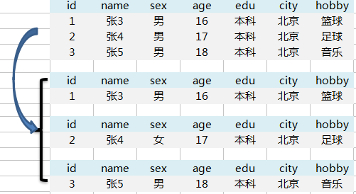
垂直分表 | 将表字段拆分到其他表中； 将表中字段分为常用字段和不常用字段 | #建表 create table sheet1(id, name, sex,age); create table sheet2(id, edu, city, hobby); #... | 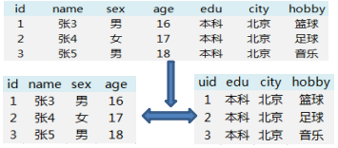

分区
返回
分区技术
分区技术 | 特点 | 方法 | 说明 | 语法 | 示例
取余管理 | 增加分区不影响原数据； 删除分区不影响原数据 | key求余 |  | create table 表名名( )engine=存储引擎 charset=编号 partition by 算法名(字段) partitions 数字; | #创建数据库p1 create database p1; #选择数据库 use p1; #创建表,通过key算法求余id字段，分10个区 create table articles( id int unsigned primary key auto_increment, title varchar(50) not null, content text ) engine = myisam charset = utf8 partition by key(id) partitions 10; #插入测试数据 insert into articles values (null,'aaa','bb'); #刷新查看效果 flush table articles;
 |  | hash算法 | 也是一种取余算法，例如将id字段进行对表的数量进行取余，通过余数对应的表进行数据插入。 举例：3个表，id对3取余，分别的到0,1,2依次放在表1，表2，表3中。 |  | #创建数据库p2 create database p2; #选择数据库 use p2; #创建表 create table articles( id int unsigned primary key auto_increment, title varchar(50) not null, content text ) engine = myisam charset = utf8 partition by hash (id) partitions 4; insert into articles values (null,'aaa','bb'); flush table articles;
条件管理 | 增加分区-不影响原数据； 删除分区-影响原数据 | list条件 | 数据必须在指定集合中： 将字段的值分布在不同的表中，写入数据时，对应字段的值在哪个表，数据就插入哪个表。 如果值不在设定范围内，则插入时会报错。Table has no partition for value | partition by list(字段) ( partition c1 values in (值1,值3), partition c2 values in (值2,值4), partition c3 values in (值5,值6) ); | #创建数据库p3 create database p3; #选择数据库 use p3; #创建表 create table articles( id int unsigned auto_increment, title varchar(50) not null, content text, cid int unsigned, primary key (id,cid) ) engine = myisam charset = utf8 partition by list(cid) ( partition c1 values in (1,3), partition c2 values in (2,4), partition c3 values in (5,6,7) ); #插入测试数据 insert into articles values (null,'aaa','bb', 1); flush table articles; insert into articles values (null,'aaa','bb', 4); flush table articles; insert into articles values (null,'aaa','bb', 45); flush table articles;
 |  | range条件 | 数据在执行范围中： 将插入的字段的值或者通过其计算出的值，进行条件筛选，放入对应的范围的表中 | partition by range(字段或含字段的函数) ( partition 表1名 values less/more than (自定义值1), partition 表2名 values less/more than (自定义值2), partition 表3名 values less/more than (自定义值3), partition 表4名 values less/more than (自定义值4) ); | #创建一个数据库 create database p4; #选择数据库 use p4; #创建数据表并实现range分区 create table user( id int not null auto_increment, name varchar(40) not null, birthday date not null default '0000-00-00', primary key(id,birthday) ) engine = myisam default charset = utf8 partition by range(year(birthday)) ( partition 70hou values less than (1980), partition 80hou values less than (1990), partition 90hou values less than (2000), partition 00hou values less than (2010) );

执行计划详解
返回
 | 执行计划 explain
 | 类型 | 说明 | 示例
序列号 id | id相同 | 按从上到下顺序执行
 | id不同 | 如果是子查询，id的序号会递增，id值越大优先级越高，越先被执行
 | id相同不同的同时存在 | 优先执行id值大的，如果id值相同，则按从上到下的顺序执行
 | id为null | 表示是用来合并结果集的，在sql使用union关键字合并结果集就会出现他。
查询类型 select_type | simple | 简单查询，不包含子查询和派生查询
 | primary | 包含union或者子查询，最外层的部分标记为primary
 | subquery | 在select 或 where列表中包含了子查询
 | derived | 派生表——该临时表是从子查询派生出来的，位于from中的子查询
 | union | 第二个SELECT出现在UNION之后，则被标记为UNION；如果是union位于from中则标记为derived
 | union result | 用来从匿名临时表里检索结果的select被标记为union result
 | dependent union（依赖联合查询） | 顾名思义，首先需要满足UNION的条件，同时该语句依赖外部的查询 in any exists都是依赖查询，=属于普通查询
 | dependent subquery（依赖子查询） | 和DEPENDENT UNION相对UNION一样
表名 table | 实际表名
 | 表别名 | 执行sql语句时，用as为表起得别名
 | <derivedN> | 表示使用了id为N的查询产生的衍生表
 | <union 1,2> | 将id为1和id为2查询的结果集进行合并
连接类型 type | 最好的是 system | 一般在表中只有一行记录的或者查询系统表的时候出现。（system 制度;体系，系统）
 | 其次就是 const | 一般在使用主键索引的时候会出现。 表示通过索引一次就找到了，const用于比较primary key 或者 unique索引。因为只需匹配一行数据，所有很快。如果将主键置于where列表中，mysql就能将该查询转换为一个const
 | eq_ref | 意思是指 通过索引列,可以直接引用某1行数据 唯一性索引扫描，对于每个索引键，表中只有一条记录与之匹配。常见于主键 或 唯一索引扫描
 | ref | 意思是指 通过索引列,可以直接引用到某些数据行 非唯一性索引扫描，返回匹配某个单独值的所有行。本质是也是一种索引访问，它返回所有匹配某个单独值的行，然而他可能会找到多个符合条件的行，所以它应该属于查找和扫描的混合体
 | range | 一般在做范围查询的时候会使用 例如id < 100。（range 范围）

 | index | 代表可以使用索引做一些优化，一般在查询表的总行数的时候出现。 全索引扫描，这个比all效率要好一点，主要有几种情况，一是当前的查询是覆盖索引的，即我们需要的数据在索引中就可以获取（Extra中有Using Index，Extra也是explain的一个字段）（关于覆盖索引：MySQL系列-优化之覆盖索引），或者是使用了索引进行排序，这样就避免数据的重排序（extra中无 Using Index）。如果Extra中Using Index与Using Where同时出现的话，则是利用索引查找键值的意思。 （Index与ALL虽然都是读全表，但index是从索引中读取，而ALL是从硬盘读取）
 | all | 一般使用不上索引的时候出现。
可能用到的索引 possible_keys |  | 查询涉及到的字段上存在索引，则该索引将被列出，但不一定被查询实际使用
实际用到的索引 key |  | 实际使用的索引，如果为NULL，则没有使用索引。 查询中如果使用了覆盖索引，则该索引仅出现在key列表中
索引的长度 key_len |  | 表示索引中使用的字节数，查询中使用的索引的长度（最大可能长度），并非实际使用长度，理论上长度越短越好。key_len是根据表定义计算而得的，不是通过表内检索出的
ref |  | 显示索引的那一列被使用了，如果可能，是一个常量const。
检索的数据总条数 rows |  | 根据表统计信息及索引选用情况，大致估算出找到所需的记录所需要读取的行数。 这个rows非常重要，直接反应的SQL找了多少数据，从前面的举例说明中我们也可以看到，在完成目的的情况下当然是越少越好。这个更SQL使用的索引息息相关，可见索引的重要性。
额外项 extra | Using filesort ： | mysql对数据使用一个外部的索引排序，而不是按照表内的索引进行排序读取。也就是说mysql无法利用索引完成的排序操作成为“文件排序”
 | using temporary | 表示 MySQL 在对查询结果排序时使用临时表。常见于排序 order by 和分组查询 group by。
 | Using index： | 表示相应的select操作中使用了覆盖索引（Covering Index），避免了访问表的数据行，效率高 如果同时出现Using where，表明索引被用来执行索引键值的查找 如果没用同时出现Using where，表明索引用来读取数据而非执行查找动作
 | Using where | 使用了where过滤
 | Using join buffer | 使用了链接缓存
 | Impossible WHERE | where子句的值总是false，不能用来获取任何元素

索引-缓存-事务
返回
explain 执行计划分析 | 通过慢查询日志查询/记录执行慢的SQL语句后，通过explain执行计划分析SQL语句的问题
 | 语法：explain SQL语句\G
 | 说明：通过explain分析分析指定SQL语句（注：\G表示格式化打印，后面不要加分号）
 | select_type - 查询类型
 | table - 表名
 | type - 连接类型
 | possible_keys - 可能用到的索引
 | key - 实际用到索引
 | key_len - 索引长度
 | rows - 检索了多少数据，最终显示结果
 | select_type | simple
 |  | primary | subquery(非from子查询）
 |  |  | derived(from型子查询）
 |  |  | union
 |  |  | union result
 | type | 最好的是 system 一般在表中只有一行记录的或者查询系统表的时候出现。（system 制度;体系，系统）
 |  | 其次就是 const， 一般在使用主键索引的时候会出现。 (const 常量)
 |  | 其次range， 一般在做范围查询的时候会使用 id < 100。（range 范围）
 |  | index， 代表可以使用索引做一些优化，一般在查询表的总行数的时候出现。
 |  | all， 一般使用不上索引的时候出现。
 |  | ref， 意思是指 通过索引列,可以直接引用到某些数据行
 |  | eq_ref， 意思是指 通过索引列,可以直接引用某1行数据
 | extra 额外项 | index: 是指用到了索引覆盖,效率非常高
 |  | using where 是指光靠索引定位不了,还得where判断一下
 |  | using temporary 表示 MySQL 在对查询结果排序时使用临时表。常见于排序 order by 和分组查询 group by。
 |  | using filesort 表示 MySQL 会对结果使用一个外部索引排序,而不是从表里按索引次序读到相关内容。可能在内存或者磁盘上进行排序。MySQL 中无法利用索引完成的排序操作称为“文件排序”
 | 可能用到的索引possible_keys | 查询涉及到的字段上存在索引，则该索引将被列出，但不一定被查询实际使用
 | 实际用到的索引key | 实际使用的索引，如果为NULL，则没有使用索引。 查询中如果使用了覆盖索引，则该索引仅出现在key列表中
 | 索引的长度 key_len | 表示索引中使用的字节数，查询中使用的索引的长度（最大可能长度），并非实际使用长度，理论上长度越短越好。key_len是根据表定义计算而得的，不是通过表内检索出的
 | ref | 显示索引的那一列被使用了，如果可能，是一个常量const。
 | 检索的数据总条数rows | 根据表统计信息及索引选用情况，大致估算出找到所需的记录所需要读取的行数。 这个rows非常重要，直接反应的SQL找了多少数据，从前面的举例说明中我们也可以看到，在完成目的的情况下当然是越少越好。这个更SQL使用的索引息息相关，可见索引的重要性。
四种索引形式 | 普通索引（index）仅仅为了提高查询速度
 | 唯一索引（unique）保存数据唯一性不能重复
 | 主键索引（primary key）既保存数据唯一又不能为null编号
 | 全文检索（fulltext）提取关键字添加索引like
 | 组合索引给多个字段添加相同的索引
索引相关 | 语法 | 修改表添加索引：alter table 表名 add 索引类型 索引名（字段）
 |  | 删除表指定索引：drop index 索引名 on 表名
 | 索引失效 | 索引的使用原则（哪些常见情况不能用索引?）
 |  | like查询（“%”和“_”开头）索引失效
 |  | or运算都要具有索引否则索引失效
 |  | where条件字段是字符串类型必须加引号
 |  | 组合索引字段单独使用，左边生效，右边失效（左原则）
 | 前缀索引 全文索引 | 前缀索引：就是提权字段内容前n个字符，添加索引（注：前n个字符必须具备唯一性）
 |  | 前缀索引好处：加快查询速度
 |  | 全文索引：提取指定字段内容，添加索引（代替like语句）
 |  | 目的：加快查询速度
 |  | 语法：select * from 表名where match(字段) against(‘内容’ IN BOOLEAN MODE);
 |  | 参数：字段可以写多个，如：title，content（注：不加引号）
 |  | 关键词可以搜索多个，如：‘内容1 ... 内容n’ （注：多个空格隔开，并且在一个引号内容）
索引补充 | 增加索引（实例：直接创建索引表） | #【需求】 编号 - 主键索引 姓名 - 唯一索引 密码 - 普通索引 a和b - 复合/组合索引 info - 全文索引 #【创建索引表】 create table stu1( id int unsigned auto_increment, uname varchar(30) not null comment '用户名', pwd char(32) not null comment '密码', a varchar(30) not null, b varchar(30) not null, info text, primary key(id), unique(uname), index(pwd), index(a,b), fulltext(info) )engine=myisam charset=utf8;
 | 索引创建原则 | 1. 为常做条件、排序、分组、联合操作的字段建立索引
 |  | 2. 选择唯一性索引 （ps. 同值较少如性别字段）
 |  | 3. 选择较小的数据列，为较长的字符串使用前缀索引 （ps. 索引文件更小）
 | 索引使用原则 | 1. like查询（“%”和“_”开头）索引失效
 |  | 2. or运算都要具有索引否则索引失效
 |  | 3. where条件字段是字符串类型必须加引号
 |  | 4. 组合索引字段单独使用，左边生效，右边失效（左原则）
 | 索引的优点 | 1. 提高数据查询的效率，降低数据库的IO成本
 |  | 2. 通过索引对数据进行排序，降低数据排序的成本，降低CPU的消耗
 | 索引的缺点 | 1. 占用磁盘空间
 |  | 2. 大量索引影响sql语句效率，因为每次插入和修改数据都需要更新索引
缓存 | 查看SQL缓存参数：show variables like '%query_cache%';
 | 开启SQL缓存：set global query_cache_type = 1;
 | 关闭SQL缓存：set global query_cache_type = 0;
 | 设置缓存空间：set global query_cache_size = 1024*1024*64 64M
 | 固定SQL语句声明不适用缓存：select sql_no_cache * from 表名
 | 速度：内存 -> 文件 -> MySQL数据库
 | 明确：MySQL有缓存机制，不推荐使用（在上游优化提升性能）
 | 其次：更好的解决方案，通过PHP
事务 transaction | 开启事务：start transaction 或 begin
 | 提交事务：commit
 | 回滚事务：rollback
 | 原子性（Atomicity）：开启事物后的所有操作要么全部提交成功，要么全部失败回滚
 | 隔离性（Isolation）：多用户操作，A开启事物后，不会被B干扰
 | 一致性（Consistency）：数据库数据从一个一致性的状态转换到另一个一致性的状态。
 | 永久性（Durability）：提交事务后对数据的修改是永久性的
 | 只有innodb支持事务；myisam 不能添加事务

索引结构
返回
索引结构

官方文档
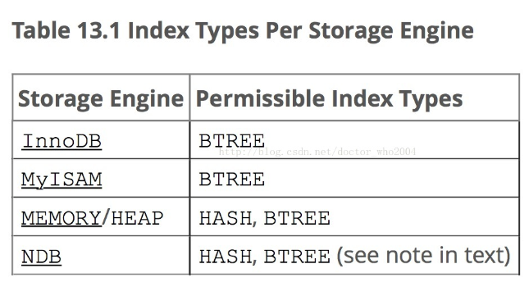

InnoDB索引结构
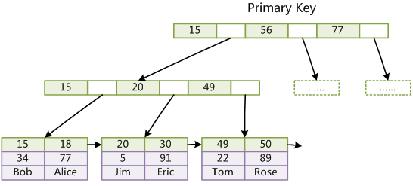

MyIsam索引结构
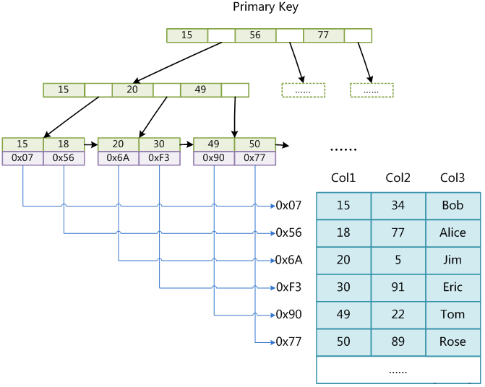

B树和hash的区别
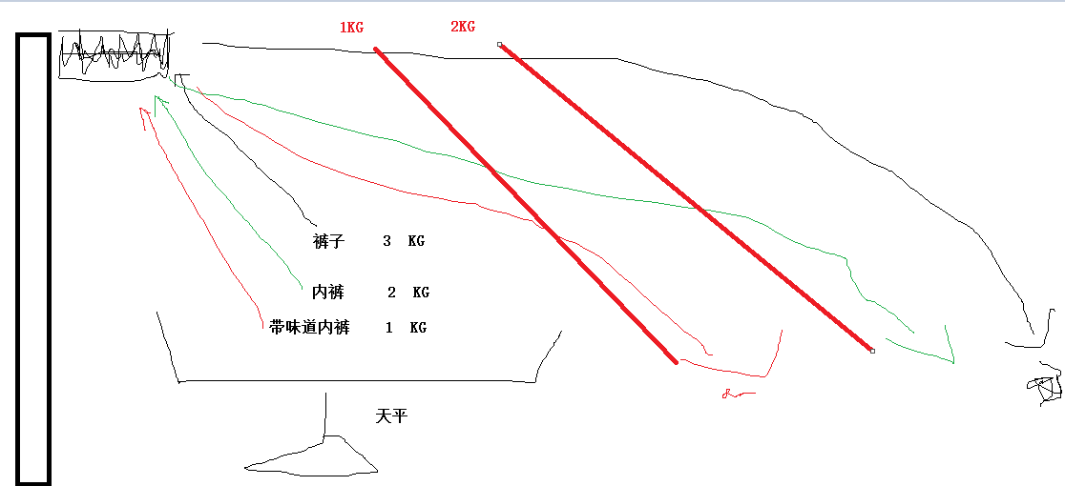

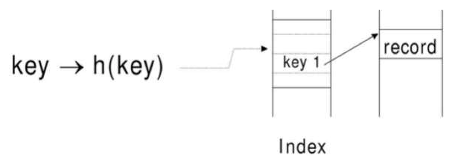

非聚簇索引：数据和索引分开存放
聚簇索引：数据和索引一起存放

草稿
 | id - 序列号
执行计划 （explain） | select_type - 查询类型
 | table - 表名
 | type - 连接类型

 | possible_keys - 可能用到的索引
 | key - 实际用到索引
 | key_len - 索引长度
 | rows - 检索了多少数据，最终显示结果
 | extra - 额外项

id | name | sex | age | edu | city | hobby
1 | 张3 | 男 | 16 | 本科 | 北京 | 篮球
2 | 张4 | 男 | 17 | 本科 | 北京 | 足球
3 | 张5 | 男 | 18 | 本科 | 北京 | 音乐

id | name | sex | age | edu | city | hobby
1 | 张3 | 男 | 16 | 本科 | 北京 | 篮球

id | name | sex | age | edu | city | hobby
2 | 张4 | 女 | 17 | 本科 | 北京 | 足球

id | name | sex | age | edu | city | hobby
3 | 张5 | 男 | 18 | 本科 | 北京 | 音乐

